Foglio1
 | boschetto |  |  | char | freq | codifica | b | s | c | h | e | o | t
 | 72 | bit |  | b | 1 | "010" | 1 | 1 | 1 | 1 | 1 | 2 | 2
 |  |  |  | o | 2 | "111"
 |  |  |  | s | 1 | "001" | c | h | e | o | t | bs
 |  |  |  | c | 1 | "100" | 1 | 1 | 1 | 2 | 2 | 2
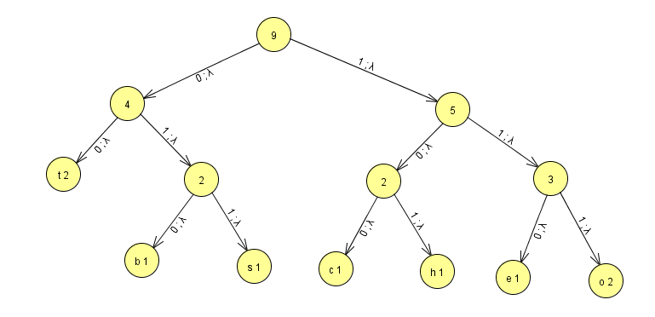
 |  |  |  | h | 1 | "101"
 |  |  |  | e | 1 | "110" | e | o | t | bs | ch
 |  |  |  | t | 2 | "00" | 1 | 2 | 2 | 2 | 2
 |  |  |  |  | 9
 |  |  |  |  |  |  | t | bs | ch | eo
 |  |  |  |  |  |  | 2 | 2 | 2 | 3

char | freq | quantità bit | bit |  |  |  | ch | eo | tbs
b | 1 | 3 | 3 |  |  |  | 2 | 3 | 4
o | 2 | 3 | 6
s | 1 | 3 | 3 |  |  |  | tbs | cheo
c | 1 | 3 | 3 |  |  |  | 4 | 5
h | 1 | 3 | 3
e | 1 | 3 | 3 |  |  |  | tbscheo
t | 2 | 2 | 4 |  |  |  | 9
 |  | tot = | 25

 | 72 : 100 = 25 : x | === | 35%

 | pinnacoli |  |  | char | freq | codifica | p | a | c | o | l | i | n
 | 72 | bit |  | p | 1 | "010" | 1 | 1 | 1 | 1 | 1 | 2 | 2
 |  |  |  | i | 2 | "111"
 |  |  |  | n | 2 | "00" | c | o | l | i | n | pa
 |  |  |  | a | 1 | "011" | 1 | 1 | 1 | 2 | 2 | 2
 |  |  |  | c | 1 | "100"
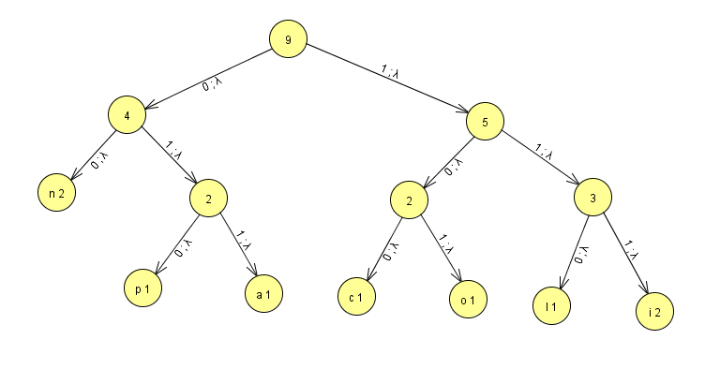
 |  |  |  | o | 1 | "101" | l | i | n | pa | co
 |  |  |  | l | 1 | "110" | 1 | 2 | 2 | 2 | 2
 |  |  |  |  | 9
 |  |  |  |  |  |  | n | pa | co | li
 |  |  |  |  |  |  | 2 | 2 | 2 | 3

char | freq | quantità bit | bit |  |  |  | co | li | npa
p | 1 | 3 | 3 |  |  |  | 2 | 3 | 4
i | 2 | 3 | 6
n | 2 | 2 | 4 |  |  |  | npa | coli
a | 1 | 3 | 3 |  |  |  | 4 | 5
c | 1 | 3 | 3
o | 1 | 3 | 3 |  |  |  | npacoli
l | 1 | 3 | 3 |  |  |  | 9
 |  | tot = | 25

 | 72 : 100 = 25 : x | === | 35%

